상품제안서
웨이브 극세사 쿠션담요 | 상품코드: S38009

 |  |  |  |  |  |  | 02-713-8555 | www.synergygift.co.kr
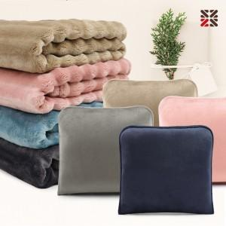

【상세/제작정보】 | <p><span style="font-size: 14pt;">※ 커버에 자수 가능합니다.</span>&nbsp;</p><p><span style="font-size: 14pt;">※ 자수인쇄는 인쇄난이도,크기,글자수에 따라 비용 변동 될 수 있습니다.</span>&nbsp;</p>

【인쇄/포장옵션】 | 실크, 자수, 네임텍1도 / 포장불가능

【공급단가】 | 수량 | 100~ | 200~ | 500~ | 1,000~ | 3,000~
*VAT별도 | 단가 | 8,840원 | 8,360원 | 7,950원 | 7,750원 | 7,610원

【상품 URL】 | https://www.synergygift.co.kr:443/src/goods_detail.php?gdno=38009

